BASE
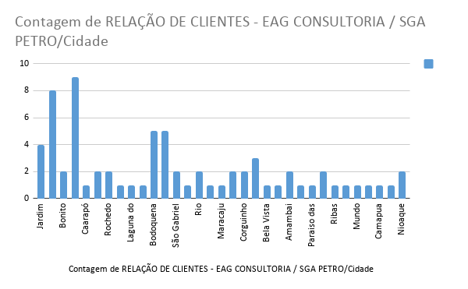
RELAÇÃO DE CLIENTES - EAG CONSULTORIA / SGA PETRO
Clientes | Clientes | Clientes | Telefone | Cidade | Contato | Versão | SENHA
1 | AGROSSOL | Agro sol | 3251-1163 | Jardim | Luciana/Marcio | 2020.07.14.v1 | !32511163
2 | PARADA67 | America II | 3344-3110 | Campo Grande | Carlos / Rose | 2020.02.13.v1 | !33443110
3 | AROEIRA | Aroeira | 99642-5459 / 99125-2927 | Bonito | Cândido | 2020.02.13.v1 | !996425459
4 | ASA_BRANCA | Asa Branca | 99310-4103 | Aquidauana | Carlos | 2020.02.13.v1 | !993104103
5 | BRASIL | Brasil | 3453-1433 | Caarapó | Wilson/Solange | 2020.02.13.v1 | !34531433
6 | CABREUVA | Cabreúva | 99296-3269 | Campo Grande | Orlando | 2020.02.13.v1 | !992963269
7 | CAJU | Caju | 99965-0024 / 99277-1302 | Três Lagoas | Mário / Bianca |  | !999650024
8 | CARVALHO | Carvalho | 99965-0024 / 99277-1302 | Três Lagoas | Mário / Bianca | 2020.02.13.v1 | !999650024
9 | CASA_NOVA | Casa Nova | 99903-3044 / 99915-1389 | Rochedo | Rose / Anderson | 2020.02.13.v1 | !999033044
10 | CASSILANDIA | Cassilandia | 98115-6054 | Cassilândia | Basileu | 2020.02.13.v1 | !981156054
11 | CATUCHO | Catucho | 3438-1168 | Laguna do Carapã | Rose | 2020.02.13.v1 | !34381168
12 | CENTAURUS | Centauros | 99956-8296 | Paranhos | Luiz | 2020.07.28.v1 | !999568296
13 | CONFIANCA | Confiança | 99611-0720 / 3268-1297 / 3268-1096 | Bodoquena | Matheus | 2020.02.13.v1 | !996110720
14 | COSTA_MATOS | Costa Matos | 3448-1249 | Deodapois |  |  | !34481249
15 | COOP_SAOGABRIEL | Coop São Gabriel | 99834-8633 | São Gabriel | Gabriel/Janete |  | !998348633
16 | DOURADINA | Douradina | 99942-2949 / 3412-1102 | Douradina | Norma / Jeniffer | 2020.02.13.v1 | !999422949
17 | ELDORADO | ELDORADO |  |  |  |  | !991806073
18 | FAGUNDES | Fagundes | 9201-6649 | São Gabriel | Thaynara/Filipe |  | !92016649
19 | FARIAS | Farias II | 99838-8795 / 3251-1987 | Jardim | Luciana |  | !32511987
20 | GUAIBA | Guaíba | 99944-4412 | Rio Brilhante | Jaqueline | 2020.02.13.v1 | !999444412
21 | GASPERIN | Gasperin | 3241-2727 | Jardim | Jaqueline/Terik | 2020.04.09.v1 | !32412727
22 | GOLDEN | Golden 2 | 98124-0732 | Três Lagoas | Marla | 2020.07.28.v1 | !981240732
23 | JARAGUARI | Jaraguari | 98445-9991 | Jaraguari | Ana | 2020.02.13.v1 | !984459991
24 | JPN_Platinão | JPN – Platinão | 99282-6827 / 99338-7025 | Aquidauana | Josi / Bruno | 2020.02.13.v1 | !992826827
25 | MARTINELLI | Martinelle | 99961-2599 | Maracaju | Ney | 2020.02.13.v1 | !999612599
26 | MORIA | Moria | 3421-1143 | Dourados | Elias | 2020.02.13.v1 | !34211143
27 | NAYANE | Nayane | 3250-1153 | Corguinho | Nayane |  | !32501153
28 | NICARETTA | Nicaretta | 99935-9940 | Terenos | Leonardo | 2020.02.13.v1 | !999359940
29 | OLIVEIRA | Oliveira | 99647-3438 | Bela Vista | Cinara |  | !996473438
30 | PANTANEIRO | Pantaneiro | 98465-3451 | Terenos | Zé |  | !984653451
31 | POUSADA_PESCADORES | Pousada dos Pescadores. | 99601-8485 | 21 | Mirielly |  | !996018485
32 | V8 | V8 Posto | 98168-9934 | Amambai | Marcelo |  | !984689934
33 | PARAISO | Paraiso | 99685-0838 | Paraiso das Aguas | Juliana |  | !996850838
34 | PORTAL_PANTANAL | Portal do Pantanal | 99935-4701/996612437 | Corguinho | Rodrigo/Cintia |  | !999354701
35 | PRACA | Praça | 99895-6533 | Dourados | Vivian |  | !998956533
36 | RIBAS | Ribas do Rio pardo | 99190-2459 | Ribas | Rodrigo |  | !991902459
37 | SABIA | Posto Sabiá | 98418-0566 / 3463-1131 | Juti | Annielli |  | !34481249
38 | SANTA_FE | Santa Fé | 3388-7903 | Campo Grande |  | 2020.02.13.v1 | !33887903
39 | SANTA_RITA | Central Santa Rita | 99808-3205 | Santa rita do Rio pardo | Isabela |  | !998083205
40 | SARAMANDAIA | Saramandaia | 3242-1171 | Miranda |  | 2020.02.13.v1 | !32421171
41 | SERVICENTRO | Servicentro | 3474-1987 | Mundo Novo | Fernanda | 2020.02.13.v1 | !34741987
42 | SAO_JOAO | São João | 99641-8293 | Deodapois | Maynara |  | !996418293
43 | TABOCO | TABOCO | 99921-8390 / 99874-0917 / 3256-1045 | Rochedo | José / Valéria |  | !32561045
44 | TAQUARUCU | Taquaruçu | 99653-6161 / 3245-1368 | Aquidauana | Bel |  | !32451368
45 | TALISMA | Talisma | 99178-0635 | Aguas Claras | Amanda |  | !991780635
46 | TERENOS | Terenos | 3246-7101 | Terenos | Simone | 2020.02.13.v1 | !32467101
47 | TREVO | Trevo | 3286-1584 | Camapua |  |  | !32861584
48 | VARZEA_ALEGRE | Várzea Alegre | 99967-4013 | Aquidauana | Wilson |  | !999674013
49 | VILAÇA | Vilaça | 99282-4993 | Campo Grande | Zé | 2020.02.13.v1 | !992824993
50 | WA | WA | 99622-7693 | Dois Irmãos Buriti | Anderson | 2020.02.13.v1 | !996227693
51 | suporte |  |  |  |  |  | SPGGA@1914

